Torresmo
Nome da receita: | Porção de torresmo |  |  |  | 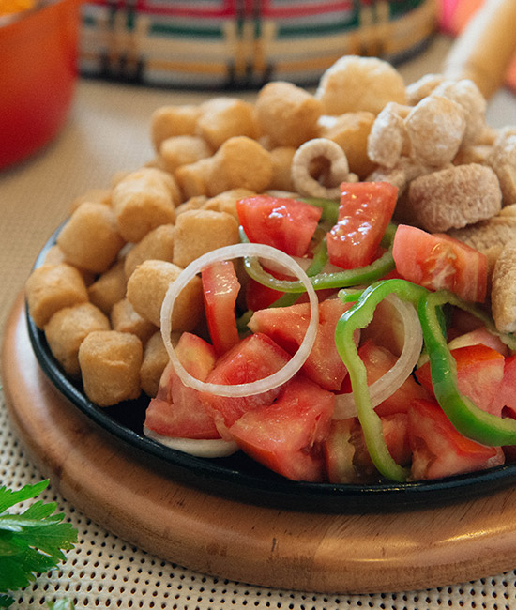 Foto
Rendimento: | 5
Custo da receita: | R$ 32.87 | Custo da porção: |  | R$ 6.72
Ingredientes | Quantidade | UND | UND Compra | Preço Compra | Custo
Torresmo | 1.000 | KG | KG | R$ 17.20 | R$ 17.20
Mandioca cozida | 5.000 | UND | UND | R$ 2.98 | R$ 14.91
Tomate | 0.100 | KG | KG | R$ 2.39 | R$ 0.24
Cebola | 0.100 | KG | KG | R$ 4.55 | R$ 0.46
Sal | 0.020 | KG | KG | R$ 3.25 | R$ 0.07
 |  |  |  | R$ 0.00 | R$ 0.00
 |  |  |  | R$ 0.00 | R$ 0.00
 |  |  |  | R$ 0.00 | R$ 0.00
 |  |  |  | R$ 0.00 | R$ 0.00
 |  |  |  | R$ 0.00 | R$ 0.00
 |  |  |  | R$ 0.00 | R$ 0.00

 |  |  |  | Total | R$ 32.87
Modo de preparo
Pré frite o torresmo.
Cozinhe a mandioca com água e sal
Corte o tomate em rodelas.
Blanqueie a cebola na água fervente.
Sirva uma porção de torresmo, uma porção de mandioca, as rodelas de tomate e as cebolas temperadas com sal.

